Tài liệu hướng dẫn
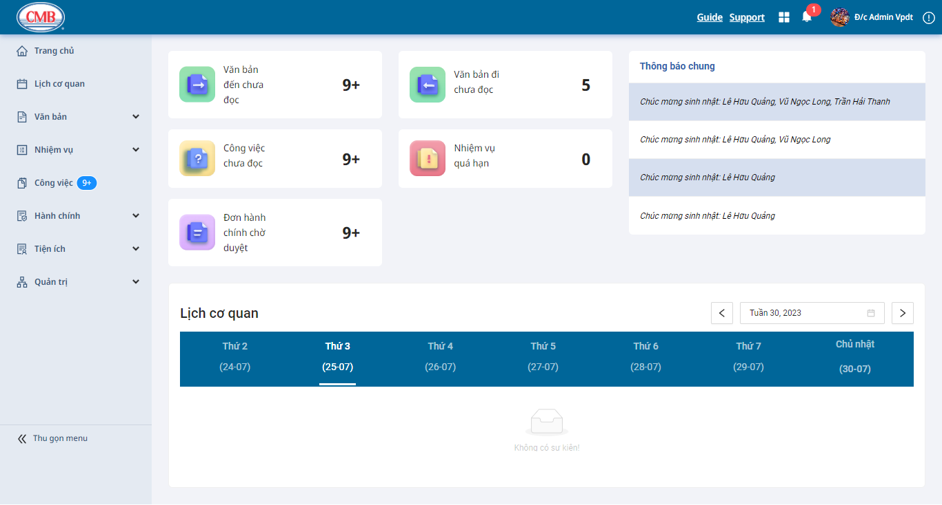
Hướng dẫn sử dụng CMB
Luồng hoạt động
1. Màn hình Đăng nhập

User | CMB | Màn hình 1

Start
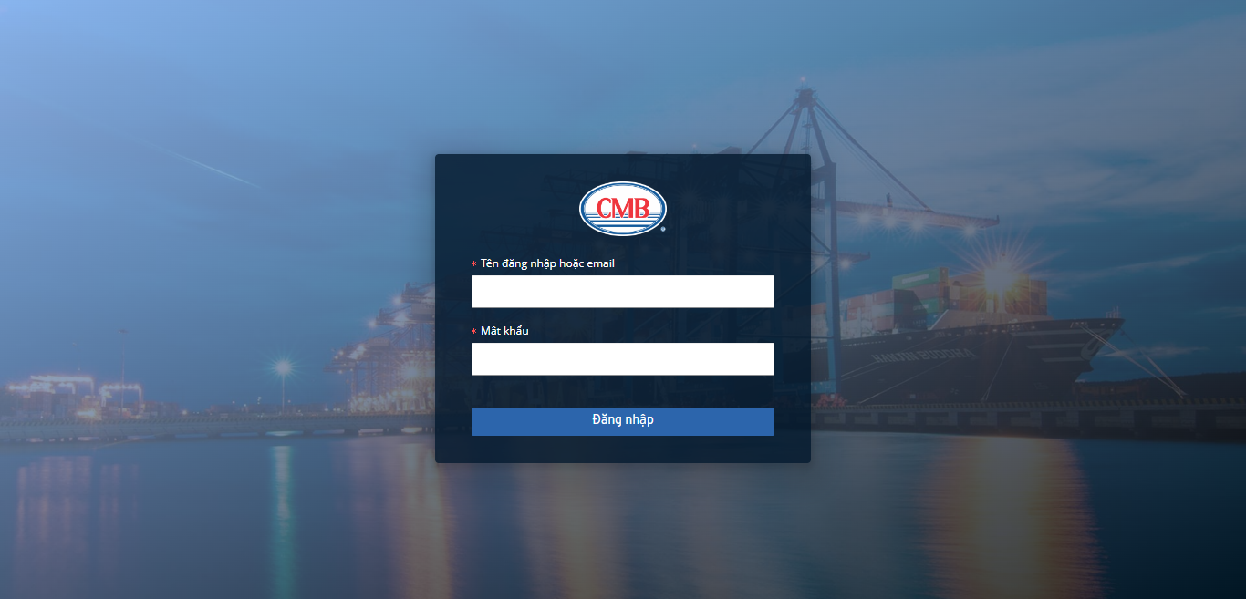

Nhấp vào đường link đăng nhập
Hiển thị màn hình Đăng nhập (1)
Thông báo lỗi

Sai

Nhập Tên đăng nhập, Mật khẩu
Bấm đăng nhập
Kiểm tra tài khoản đăng nhập

Đúng

Hiển thị màn hình
Trang chủ (2)

2. Màn hình Trang chủ |  | Màn hình 2

